FACTURES GAZ
SUIVI DES DEPENSES ENERGIE COMBUSTIBLE

 | Variation 2026 vs 2025 | 417 € | 4,873 € | -877 € | 523 € | -1,017 € | 323 € | 4,242 € |  | 4,242 €
 |  | 33% | 289% | -26% | 20% | -20% | 18% | 27% |  | 32%
 |  |  |  |  | Projection | Projection | Projection | Projection | Projection | Projection
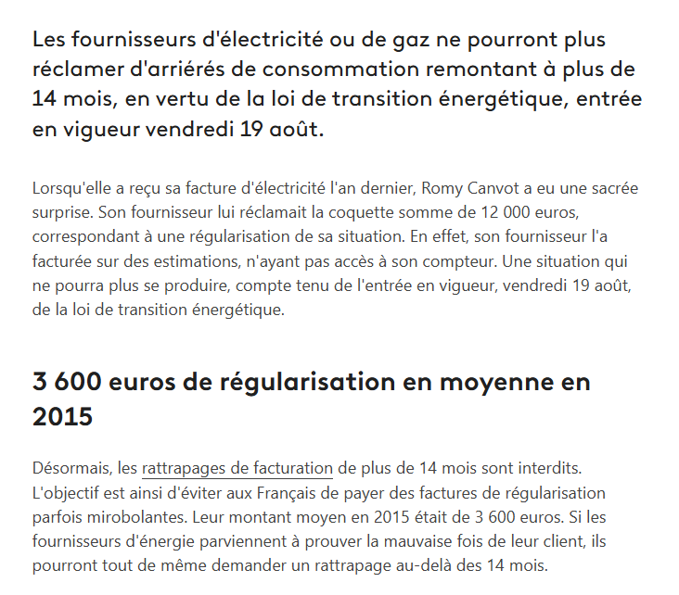
2026 | Date facture : | Janv | Mars | Avril | Juillet | Sept | Nov | TOTAL FACTURES | Quote part réchauffement eau | TOTAL COMPTE COMBUSTIBLE | Réel à fin avril
2026 | Coût total | 1,664 € | 6,560 € | 2,457 € | 3,095 € | 4,091 € | 2,075 € | 19,941 € | -2,430 | 17,511 € | 10,680 €
2026 | Abonnement | 1.85 € | 0.71 € | 1.39 € | 1.85 € | 0.71 € | 1.39 € |  |  |  | 3.95 €
2026 | Acheminement abonnement | 31.02 € | 15.51 € | 31.02 € | 31.02 € | 31.02 € | 31.02 € |  |  |  | 77.55 €
2026 | Acheminement Consommation | 271.08 € | 891.77 € | 309.55 € | 405.84 € | 538.65 € | 270.11 € | 2,687 € |  |  | 1,472.40 €
2026 | Consommation | 728.85 € | 3,363.32 € | 1,279.20 € | 1,677.11 € | 2,225.95 € | 1,116.21 € | 10,391 € |  |  | 5,371.37 €
2026 | Taxes | 353.61 € | 1,195.29 € | 426.10 € | 556.11 € | 734.98 € | 372.89 € |  |  |  | 1,975.00 €
2026 | TVA | 277.28 € | 1,093.32 € | 409.45 € | 423.16 € | 559.27 € | 283.75 € |  |  |  | 1,780.05 €
 | Taux taxes |  |  | 26% |  |  |  | 66%
2026 | INDEX | Estimé | Relevé 31/01/2026 | Estimé
2026 | Nouvel index | 38,923 | 45,526 | 47,818
2026 | Ancien index | 36,923 | 38,923 | 45,526
2026 | Consommation m3 | 2,000 | 6,603 | 2,292 | 3,005 | 3,988 | 2,000 | 19,888 |  |  | 10,895
2026 | Coeff transfo | 11.22 | 11.18 | 11.18 | 11.18 € | 11.18 € | 11.18 € | 11.19 |  |  | 11.19
2026
2026 | Evol consommation % | 33% | 230% | -43% | 0% | -35% | 0%
2026 | Energie KWH | 18/11/2025 au 29/01/2026 | 30/01au 06/02 | 07/02 au 07/04 |  |  |  | 222,435 |  |  | 121,889
2026 | Consommation acheminement | 22,440 | 18,458 | 25,625 | 33,596 | 44,590 | 22,360
2026 | Consommation fourniture | 22,440 | 18,458 | 25,625 | 33,596 | 44,590 | 22,360
2026 | Consommation acheminement |  | 55,366
2026 | Consommation fourniture |  | 55,366
 |  |  | régularisation suite au relevé
2026 | Cout unitaire |  |  |  |  |  |  | Augm 0
2026 | Consommation acheminement | 0.01208 € | 0.01208 € | 0.01208 € | 0.01208 € | 0.01208 € | 0.01208 €
2026 | Consommation fourniture | 0.03248 € | 0.03248 € | 0.04992 € | 0.04992 | 0.04992 | 0.04992 | 54%
2026 | Consommation fourniture |  | 0.04992 €
 |  |  | 54% | 1,279.20000 €

 | Variation 2025 vs 2024 | 1,119 € | -3,981 € | 1,947 € | 1,269 € | 2,434 € | 415 € | 3,203 € |  | 3,819 €
 |  | 876% | -70% | 140% | 97% | 91% | 31% | 26% |  | 40%
2025 | Date facture : | Janv | Mars | juin | Juillet | Sept | Nov | TOTAL FACTURES | Quote part réchauffement eau | TOTAL COMPTE COMBUSTIBLE
2025 | Coût total | 1,247 € | 1,687 € | 3,334 € | 2,572 € | 5,107 € | 1,752 € | 15,699 € | -2,430 | 13,269 €
2025 | Abonnement | 2.30 € | 2.38 € | 2.38 € | 2.42 € | 2.38 € | 2.38 €
2025 | Acheminement abonnement | 29.32 € | 29.32 € | 29.32 € | 31.02 € | 31.02 € | 31.02 €
2025 | Acheminement Consommation | 189.14 € | 256.05 € | 512.09 € | 392.48 € | 831.66 € | 271.08 € | 2,453 €
2025 | Consommation | 539.33 € | 730.15 € | 1,460.30 € | 1,097.04 € | 2,236.12 € | 728.85 € | 6,792 €
2025 | Frais |  |  |  | 42.00 € |  | 87.00 €
2025 | Taxes | 283.75 € | 392.76 € | 778.51 € | 586.95 € | 1,154.85 € | 353.00 €
2025 | TVA | 203.18 € | 276.52 € | 550.91 € | 419.95 € | 851.20 € | 278.79 €

2025 | INDEX | Estimé | Estimé | Estimé | Estimé | Estimé | Estimé
2025 | Nouvel index | 19,782 | 21,782 | 25,782 | 28,787 | 34,923 | 36,923
2025 | Ancien index | 18,282 | 19,782 | 21,782 | 25,782 | 28,787 | 34,923
2025 | Consommation m3 | 1,500 | 2,000 | 4,000 | 3,005 | 6,136 | 2,000 | 18,641
2025 | Coeff transfo | 11.07 | 11.24 | 11.22 | 11.24 | 11.22 € | 11.22 € | 11.20
2025
2025 | Evol consommation % | 0% | -73% | 135% | 88% | 87% | 26%
2025 | Energie KWH | 27/11/2024 au 21/01/2025 | 22/01au 27/03 | 28/03 au 31/05 | 01/06 au 15/07 | 16/07 au 16/09 | 17/09 au 17/11/2025 | 208810
2025 | Consommation acheminement | 10,378 |  |  | 22,517 | 49,254 | 22,440
2025 | Consommation fourniture | 10,378 |  |  | 22,517 | 49,254 | 22,440
2025 | Consommation acheminement | 6,227 | 22,480 | 44,960 | 11,259 | 18,470
2025 | Consommation fourniture | 6,227 | 22,480 | 44,960 | 11,259 | 18,470
2025 | Consommation acheminement |  |  |  |  | 1,122
2025 | Consommation fourniture |  |  |  |  | 1,122
2025
2025 | Cout unitaire |  |  |  |  |  |  | Augm tarif
2025 | Consommation acheminement | 0.01139 € | 0.01139 € | 0.01139 € | 0.01139 € | 0.01208 € | 0.01208 € | 6%
2025 | Consommation fourniture | 0.03248 € | 0.03248 € | 0.03248 € | 0.03248 € | 0.03428 € | 0.03428 € | 0.0%

 | Variation 2024 vs 2023 | -3,071 € | 4,578 € | 296 € | 208 € | -1,120 € | 972 € | 1,863 € |  | 676 €
 |  | -96% | 420% | 27% | 19% | -30% | 266% | 18% |  | 8%
2024 | Date facture : | Janv | Mars | juin | Juillet | Sept | Nov | TOTAL FACTURES | Quote part réchauffement eau | TOTAL COMPTE COMBUSTIBLE
2024 | Coût total | 128 € | 5,668 € | 1,386 € | 1,303 € | 2,674 € | 1,337 € | 12,496 € | -3,046 | 9,450 €
2024 | Abonnement | 2.33 € |  | 4.74 € | 2.41 € | 2.37 € | 3.77 €
2024 | Acheminement abonnement | 23.24 € | 730.02 € | 46.48 € | 29.32 € | 29.32 € | 46.42 €
2024 | Acheminement Consommation | 13.39 € |  | 170.03 € | 176.47 € | 414.82 € | 200.48 € | 975 €
2024 | Consommation | 48.72 € | 2,655.21 € | 618.42 € | 582.04 € | 1,182.92 € | 571.68 € | 5,659 €
2024 | Taxes | 22.52 € | 1,338.25 € | 323.15 € | 300.35 € | 603.20 € | 299.22 €
2024 | TVA | 17.51 € | 944.69 € | 223.48 € | 212.50 € | 440.91 € | 215.44 €

2024 | INDEX | Estimé | Estimé | Estimé | Estimé | Estimé | Estimé
2024 | Nouvel index | 2,803 | 10,102 | 11,802 | 13,402 | 16,692 | 18,282
2024 | Ancien index | 1,303 | 2,803 | 10,102 | 11,802 | 13,402 | 16,692
2024 | Consommation m3 | 1,500 | 7,299 | 1,700 | 1,600 | 3,290 | 1,590 | 16,979
2024 | Coeff transfo | 1.00 | 11.20 | 11.22 | 11.20 | 11.07 € | 11.07 € | 9.46

2024 | Energie KWH | 18/112023 au 24/01/2024 | 24/01 au 06/02 | 07/02 au 24/05 | 25/05 au 22/07 | 23/07 au 16/09 | 26/09 au 26/11 | 160621
2024 | Consommation acheminement | 974 |  |  | 11,238
2024 | Consommation fourniture | 971 |  |  | 11,238
2024 | Consommation acheminement | 529 | 81,749 | 19,040 | 6,882 | 36,420 | 17,601
2024 | Consommation fourniture | 6,227 | 81,749 | 19,040 | 6,882 | 36,420 | 17,601

2024 | Cout unitaire |  |  |  |  |  |  | Augm tarif
2024 | Consommation acheminement | 0.00893 € | 0.00893 € | 0.00893 € | 0.00893 € | 0.01139 € | 0.01139 € | 28%
2024 | Consommation fourniture | 0.03248 € | 0.03248 € | 0.03248 € | 0.03248 € | 0.03248 € | 0.03248 € | 0%

2023 | Date facture : (à vérifier) | Janv | Mars | Mai | Juillet | Octobre | Nov | TOTAL FACTURES | Quote part réchauffement eau | TOTAL COMPTE COMBUSTIBLE
2023 | Coût total | 3,199 € | 1,091 € | 1,091 € | 1,095 € | 3,793 € | 365 € | 10,633 € | -1,860 | 8,773 €
2023 | Abonnement | 2.30 € | 2.38 € | 2.38 € | 2.42 € | 2.38 € | 2.38 €
2023 | Acheminement abonnement | 22.26 € | 22.26 € | 22.26 € | 23.24 € | 23.24 € | 23.24 €
2023 | Acheminement Consommation | 456.63 € | 152.85 | 152.85 € | 155.85 € | 562.09 € | 49.62 €
2023 | Consommation | 1,732.65 € | 579.96 € | 579.96 € | 579.96 € | 2,044.42 € | 180.45 €
2023 | Taxes | 455.23 € | 154.98 € | 154.98 € | 155.18 € | 532.57 € | 52.23 €
2023 | TVA | 529.45 € | 178.10 € | 178.10 € | 178.78 € | 628.40 € | 57.04 €

2023 | INDEX | Relevé le 27/01/2023 | Estimé | Estimé | Estimé | Estimé | Relevé le 17/11/2023 | TOTAL
 | Nouvel index | 155,731 | 157,331 | 158,931 | 160,531 | 166,141 | 167,826
 | Ancien index | 150,951 | 155,731 | 157,331 | 158,931 | 160,531 | 166,141
 | Consommation m3 | 4,780 | 1,600 | 1,600 | 1,600 | 5,610 | 1,685 | 16,875
 | Coeff transfo | 11.16 | 11.16 | 11.16 | 11.16 | 11.22 € | 11.22 €

2023 | Energie KWH | 24/11/2022 au 27/01/2023 | 28/01/2023 au 24/03/2023 | 25/03/2023 au 31/05/2023 | 01/06/2023 au 25/07/2023 | 26/07/2023 au 27/09/2023 | 28/09/2023 au 17/11/2023
 | Consommation acheminement | 53,345 | 17,856 | 17,856 | 17,856 | 62,944 | 5,556
 | Consommation fourniture | 53,345 | 17,856 | 17,856 | 17,856 | 62,944

2023 | Cout unitaire
 | Consommation acheminement | 0.00856 € | 0.00856 € | 0.00856 € | 0.00856 € | 0.00856 € | 0.00856 €
 | Consommation fourniture | 0.03248 € | 0.03248 € | 0.03248 € | 0.03248 € | 0.03248 € | 0.03248 €

